基础案例
题目要求：分别以语句覆盖、判定覆盖、条件覆盖、判定/条件覆盖、条件组合覆盖和路径覆盖准则设计测试用例，并写出每个测试用例的输入、预期输出和执行路径。假设A、B和X均为浮点数
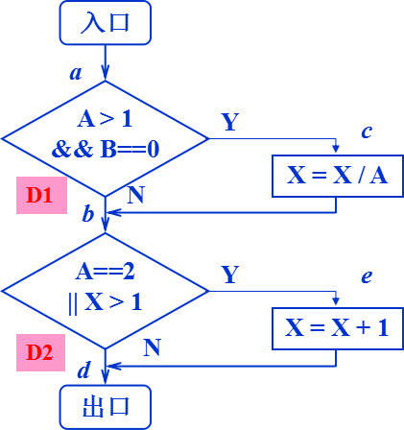
1.语句覆盖
测试用例编号 | A | B | X | 覆盖路径 | D1 | D2 |  |  |  |  |  | 语句覆盖：每条可执行语句
T1 | 2 | 0 | 3 | ace | T | T |  |  |  |  |  | 判定(分支)覆盖：每个判定的所有可能取值
 |  |  |  |  |  |  |  |  |  |  |  | 条件覆盖：每个判定中每个条件的所有可能取值
 |  |  |  |  |  |  |  |  |  |  |  | 判定/条件覆盖：每个判定及每个判定中每个条件的所有可能取值
 |  |  |  |  |  |  |  |  |  |  |  | 条件组合覆盖：每个判定的所有可能的条件取值组合
2.判定覆盖 |  |  |  |  |  |  |  |  |  |  |  | 路径覆盖：每条可能的路径
测试用例编号 | A | B | X | 覆盖路径 | D1 | D2
T1 | 2 | 0 | 3 | ace | T | T | 同真同假
T2 | 1 | 1 | 1 | abd | F | F
T1 | 3 | 0 | 1 | acd | T | F | 交叉取值
T2 | 2 | 1 | 1 | abe | F | T

3.条件覆盖
测试用例编号 | A | B | X | 覆盖路径 | C1 | C2 | D1 | C3 | C4 | D2
T1 | 2 | 0 | 3 | ace | T | T | T | T | T | T | 同真同假
T2 | 1 | 1 | 1 | abd | F | F | F | F | F | F
T1 | 2 | 1 | 1 | abe | T | F | F | T | F | T | 交叉取值
T2 | 1 | 0 | 3 | abe | F | T | F | F | T | T

4.判定/条件覆盖
测试用例编号 | A | B | X | 覆盖路径 | C1 | C2 | D1 | C3 | C4 | D2
T1 | 2 | 0 | 3 | ace | T | T | T | T | T | T | 同真同假
T2 | 1 | 1 | 1 | abd | F | F | F | F | F | F
T1 | 2 | 1 | 1 | abe | T | F | F | T | F | T | 交叉取值
T2 | 1 | 0 | 3 | abe | F | T | F | F | T | T
T3 | 3 | 0 | 1 | acd | T | T | T | F | F | F

5.条件组合覆盖
测试用例编号 | A | B | X | 覆盖路径 | C1 | C2 | D1 | C3 | C4 | D2
T1 | 2 | 0 | 3 | ace | T | T | T | T | T | T
T2 | 1 | 1 | 1 | abd | F | F | F | F | F | F
T3 | 2 | 1 | 1 | abe | T | F | F | T | F | T
T4 | 1 | 0 | 3 | abe | F | T | F | F | T | T

6.路径覆盖
测试用例编号 | A | B | X | 覆盖路径
T1 | 2 | 0 | 3 | ace
T2 | 1 | 1 | 1 | abd
T1 | 3 | 0 | 1 | acd
T2 | 2 | 1 | 1 | abe

